BCGDKT
CÔNG TY TNHH FUJIFILM VIỆT NAM - Nhóm Nội soi - Bộ phận Thiết bị Y tế
Trụ sở: Tầng 30, Saigon Trade Center, 37 Tôn Đức Thắng, Bến Nghé, Quận 1, Hồ Chí Minh
VPĐD: Tầng 22, Tòa tháp VCCI, 09 Đào Duy Anh, Phương Mai, Đống Đa, Hà Nội

 |  |  |  |  |  | Ngày 29 tháng 01 năm 2024

BÁO CÁO GIÁM ĐỊNH KỸ THUẬT
Số:2024010047/BCGĐKT

 | Kính gửi: | BỆNH VIỆN TRƯỜNG ĐẠI HỌC Y - DƯỢC HUẾ

Trung tâm Kỹ thuật thuộc Nhóm Nội soi, Bộ phận Thiết bị Y tế, công ty TNHH Fujifilm Việt Nam xin gửi tới Quý Bệnh viện bản báo cáo giám định kỹ thuật như sau:

I. Thông tin chung:

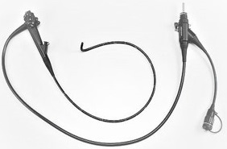
1
Thiết bị: |  |  | Ống soi đại tràng |  | FMSV2024010047
Model: |  |  | EC-530WI3
Số máy: |  |  | 2C642D166
Người kiểm tra: |  |  | Lê Quang Thông
Ngày kiểm tra: |  |  | 29/01/2024
Ngày lắp đặt: |  |  | 11/11/2013
Số ca sử dụng: |  |  | 1143
Ngày sửa chữa lần cuối: |  |  | 29/05/2023
Ngày xuất hiện hư hỏng: |  |  | 29/01/2024

II. Kết quả giám định:

Stt | Hiện tượng |  | Bộ phận liên quan | Nguyên nhân |  | Hình ảnh
1 | Broken (Cable/Wire/Fibers) |  | DWA. Drum Wire Assembly | Worn Out Including Regular usage/Determined by the Incoming Inspection(Routin Maintenance Parts) |  | 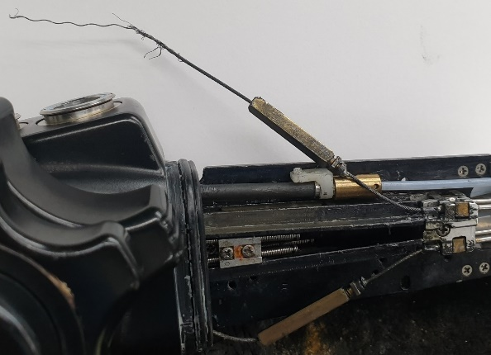
2 | Stiff |  | FSA.Flexible Insertion Section Assembly | Worn Out Including Regular usage/Determined by the Incoming Inspection(Routin Maintenance Parts) |  | 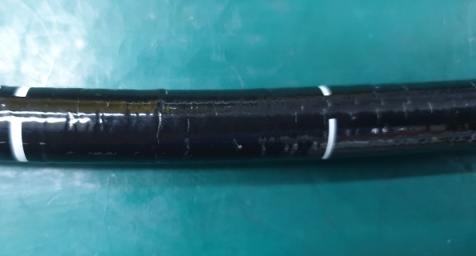
3 | Insufficient or Excessive angle |  | BSA.Net of Bending Section Assembly | Worn Out Including Regular usage/Determined by the Incoming Inspection(Routin Maintenance Parts) |  | 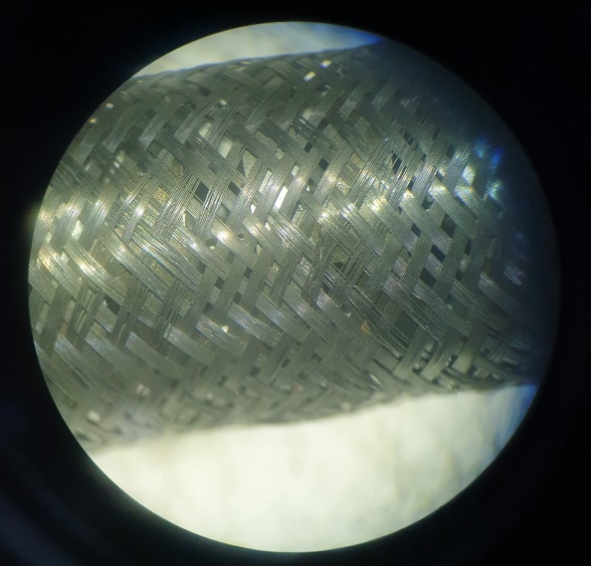
4 | Fluid invasion |  | DEC.Distal End Cap | Direct and/or Indirect Fluid Damage/Determined by the Incoming Inspection |  | 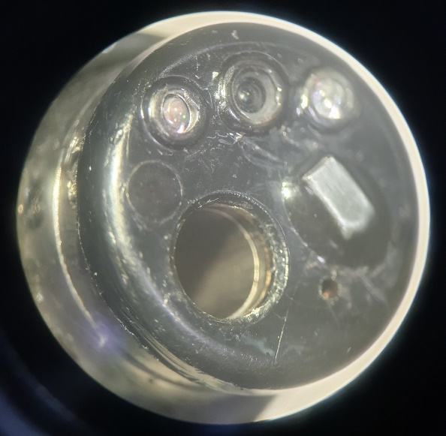

III. Kết luận:
 | Đề nghị Quý Bệnh viện cần thay các bộ phận sau:
 | - Bộ phận uốn cong (BSA)
 | - Vỏ ống luồn (FSA)
 | - Kênh khí nước (AWT)
 | - Kênh nước phụ (WJT)
 | - Nắp nhựa (DEC)
 | - Vòi phun (NOZ)
 | - Dây cáp (thép)
 | - Vòng sắt
 | - Vòng sắt
 | - Ống nối (đồng)
 | - Đai ốc (đồng)
 | - Vỏ cao su (RBS)
 | - Một số phụ kiện liên quan:

IV. Khuyến cáo:
- | Đề nghị thực hiện đầy đủ và đúng cách các quy định về vệ sinh tiệt khuẩn và bảo quản thiết bị, kiểm tra rò rỉ sau mỗi ca thăm khám nhằm tránh rủi ro ngoài ý muốn có thể gây nguy hại đến dây soi.
- | Nếu có bất kỳ hiện tượng xảy ra như rò rỉ, hình ảnh bất thường… đề nghị Quý Bệnh viện tạm ngưng sử dụng và liên hệ ngay với công ty Fujifilm Việt Nam.

Xin chân thành cảm ơn!

PHỤ TRÁCH TRUNG TÂM KỸ THUẬT |  |  |  |  |  |  | NGƯỜI BÁO CÁO

Nguyễn Thái Nguyên |  |  |  |  |  |  | Lê Quang Thông

